Sheet1
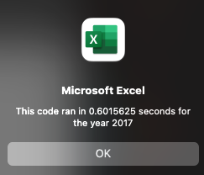

Run Time after finishinig module 2

